기초가산출내역
순번 | 지정종목 | 지정번호 | 문화재명 | 사진 | 년대/시대 | 규격 | 대여수량 | 대여유물명칭 | 대여세부사진 | 대여세부수량 | 대여세부규격 | 보험가입금액 | 전시기간 | 대여기간 | 보험가입기간 | 소재시도 | 관리단체(자)
1 | 보물 | 제1885호 | 대불정여래밀인수증요의제보살만행수능엄경 | 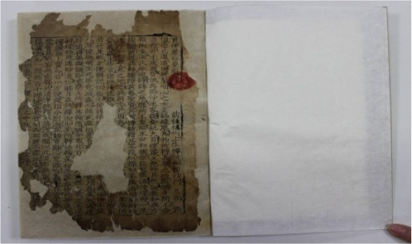 | 고려시대 1309추정 | 세로 24.0(19.4) × 가로 14.0(12.3) | 2책 |  |  | 2 |  | 300,000,000 | 2017.5.13~7.9 | 2017.5.2~7.31 | 2017.5.2~7.31 | 서울특별시 | 남풍현
2 | 보물 | 제1905호 | 서울 청진동 출토 백자항아리 | 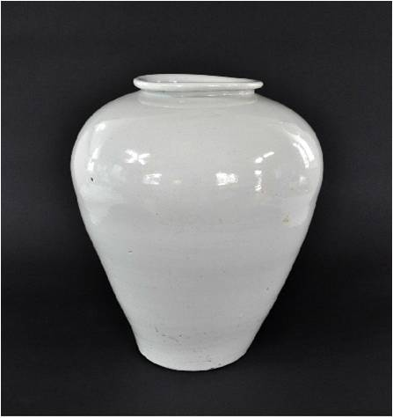 | 조선시대 15-16세기 | (cm)높이 35.5, 입지름 16 바닥지름 15.2/높이 35.5 입지름 16.9 바닥지름 16/높이 28 입지름 14 바닥지름 13.3 | 3점 |  |  | 3 |  | 11,000,000,000 | 2017.5.13~7.9 | 2017.5.2~7.31 | 2017.5.2~7.31 | 서울특별시 | 서울역사박물관
3 | 보물 | 제1886호 | 재조본 유가사지론 권20 | 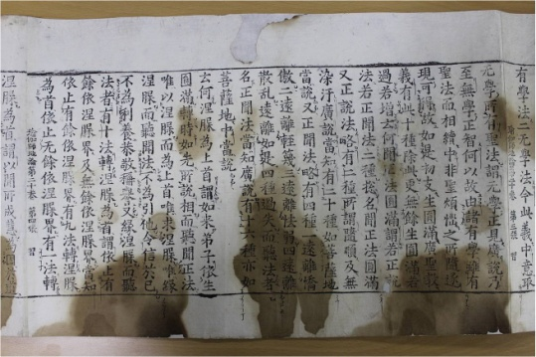 | 고려시대 1246판각, 13-14세기 후인 | 전장(匡) 세로 31.9(22.3) × 가로 1500.4(48.4) | 1축 |  |  | 1 |  | 300,000,000 | 2017.5.13~7.9 | 2017.5.2~7.31 | 2017.5.2~7.31 | 서울특별시 | 국립한글박물관
4 | 보물 | 제1901-1호 | 조선왕조의궤 | 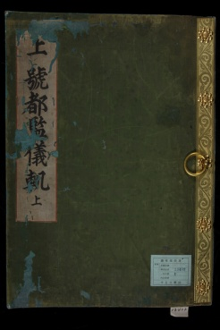 | 조선시대 |  | 6건 | 규13084 |  | 1 |  | 300,000,000 | 2017.5.13~7.9 | 2017.5.4~7.31 | 2017.5.4~7.31 | 서울특별시 | 서울대학교 규장각 한국학연구원
 |  |  |  |  |  |  |  | 규12103v.2 |  | 1 |  | 300,000,000
 |  |  |  |  |  |  |  | rb13112 |  | 1 |  | 300,000,000
 |  |  |  |  |  |  |  | rb13981 |  | 1 |  | 300,000,000
 |  |  |  |  |  |  |  | rb14536ㅍ.1 |  | 1 |  | 30,000,000
 |  |  |  |  |  |  |  | 고4256.5-2v.1 |  | 1 |  | 100,000,000
5 | 보물 | 제1901-3호 | 조선왕조의궤 | 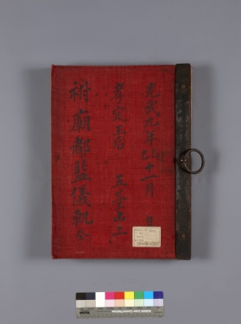 | 조선시대 |  | 15책 | 명성황후가례도감의궤 |  | 2 |  | 300,000,000 | 2017.5.13~7.9 | 2017.5.4~7.31 | 2017.5.4~7.31 | 서울특별시 | 문화재청 국립고궁박물관
 |  |  |  |  |  |  |  | 순명비 국장도감의궤 |  | 4 |  | 600,000,000
 |  |  |  |  |  |  |  | 순비책봉의궤 |  | 1 |  | 150,000,000
 |  |  |  |  |  |  |  | 원행을묘정리의궤 |  | 8 |  | 160,000,000
6 | 보물 | 제1901-5호 | 조선왕조의궤 | 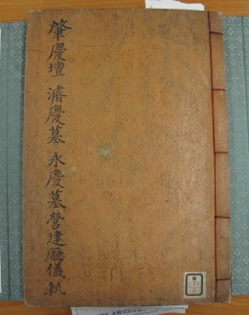 | 조선시대 |  | 2책 | [조경단 준경묘 영경묘]영건청의궤 |  | 2 |  | 200,000,000 | 2017.5.13~7.9 | 2017.5.4~7.31 | 2017.5.4~7.31 | 서울특별시 | 국립중앙도서관
7 | 국보 | 제319-1호 | 동의보감 | 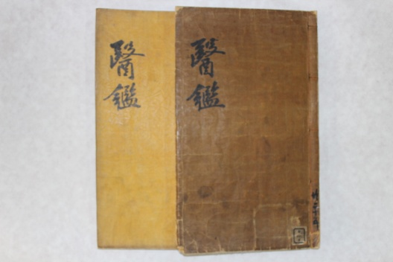 | 조선시대 1613 |  | 8책 | 제1,제3, 제5, 제7, 제20, 제21, 제23, 제25 |  | 8 |  | 1,800,000,000
 |  |  |  |  |  |  |  |  |  | 37 |  | 16,140,000,000

